Накладная-№3
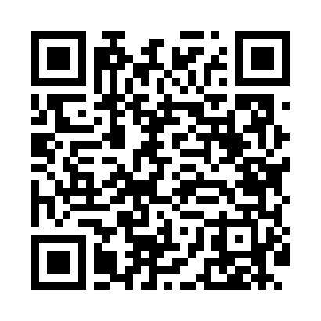
Номер товарно-транспортной накладной: |  |  | Торговый представитель: Amriyev Muhammad
Поставщик: Toshkent falcon fly 2 |  |  | Телефон торгового представителя: +998972880505
Дата отгрузки: 14.12.2025 |  |  | Контрагент: """" Klient
Дата консигнации: |  |  | Адрес:
Доставщик: |  |  | Телефон:
Телефон доставщика:
Время заказа: 14.12.2025 10:36:44
№ | Штрих-код | Название товаров (работ,услуг) | Количество | Количество в кейсе | Цена | Сумма
 |  |  | 7 |  |  | 63.4
1 | 6923923905037 | Чайник электрический с подставкой HR-462 1000 ml XP-41-1 | 3 | 3 шт. | 17.40 | 52.20
2 | 6927966931015 | Специальная кружка для кофе 3008A, 400 мл, DB -14-68 | 4 | 4 шт. | 2.80 | 11.20
Итого: 63.4$|->UZS: 792,500.00

